关键步骤-0点~18点
一、关键动作：
检查时间点 | 检查项 | 检查方法 | 检查标准及处理方法说明 | 夜间支撑人员异常原因查找参考
1:00:00 | 接口层 | select * from etlplat.run_open_table a where STARTDATE is null or LOGDATE is null | 正常标准： 查询结果为空 异常处理方法： 返回记录数不满足正常标准，如果按照异常处理，30分钟异常流程未正常启动继续报错，联系升级人 | 核查报错流程：执行 select * from etlplat.run_open_table where STARTDATE is null or LOGDATE is null 核查到具体流程，到ETL平台页面查看报错流程，并重启调度流程
2:00:00 | 原子层 | select * from etlplat.run_open_table a where STARTDATE is null or LOGDATE is null; | 正常标准： 查询结果为空 异常处理方法： 返回记录数不满足正常标准，如果按照异常处理，30分钟异常流程未正常启动继续报错，联系升级人 | 核查报错流程： select * from etlplat.run_open_table where STARTDATE is null or LOGDATE is null 核查到具体流程，到ETL平台页面查看报错流程，并重启调度流程
3:00:00 | 原子层 | select * from etlplat.run_open_table a where STARTDATE is null or LOGDATE is null; | 正常标准： 查询结果为空 异常处理方法： 返回记录数不满足正常标准，如果按照异常处理，30分钟异常流程未正常启动继续报错，联系升级人 | 核查报错流程： select * from etlplat.run_open_table where STARTDATE is null or LOGDATE is null 核查到具体流程，到ETL平台页面查看报错流程，并重启调度流程
4:00:00 | 宽表层 | select * from etlplat.run_open_table where STARTDATE is null or LOGDATE is null; | 正常标准： 查询结果为空 异常处理方法： 返回记录数不满足正常标准，如果按照异常处理，30分钟异常流程未正常启动继续报错，联系升级人 | 核查报错流程： select * from etlplat.run_open_table where STARTDATE is null or LOGDATE is null 核查到具体流程，到ETL平台页面查看报错流程，并重启调度流程
4:00:00 | 上传文件生成及上传监控 | 浏览器url地址栏输入：http://135.32.247.28:8080/webmanage/ | 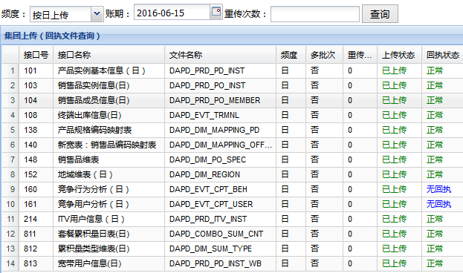 正常标准： 如果上传状态非已上传状态，且停留10分钟以上，立即联系升级人 （除套餐累计量和竞争4个接口外，其它的都上传）
5:00:00 | 宽表层 | select * from etlplat.run_open_table where STARTDATE is null or LOGDATE is null; | 正常标准： 查询结果为空 异常处理方法： 返回记录数不满足正常标准，如果按照异常处理，30分钟异常流程未正常启动继续报错，联系升级人 | 核查报错流程： select * from etlplat.run_open_table where STARTDATE is null or LOGDATE is null 核查到具体流程，到ETL平台页面查看报错流程，并重启调度流程
6:00:00 | 宽表层 | select * from etlplat.run_open_table where STARTDATE is null or LOGDATE is null | 正常标准： 查询结果为空 异常处理方法： 返回记录数不满足正常标准，如果按照异常处理，30分钟异常流程未正常启动继续报错，联系升级人 | 核查报错流程： select * from etlplat.run_open_table where STARTDATE is null or LOGDATE is null 核查到具体流程，到ETL平台页面查看报错流程，并重启调度流程
6:30:00 | 重点报表出数 | select * from ETLPLAT.RUN_OPEN_TO_CHECK ; | 正常标准： 查询出来14条结果值 异常处理方法： 不满足正常标准，立即联系升级人
7:00:00 | 清单层 | select * from etlplat.run_open_table where STARTDATE is null or LOGDATE is null | 正常标准： 查询结果为空 异常处理方法： 返回记录数不满足正常标准，如果按照异常处理，30分钟异常流程未正常启动继续报错，联系升级人 | 核查报错流程： select * from etlplat.run_open_table where STARTDATE is null or LOGDATE is null 核查到具体流程，到ETL平台页面查看报错流程，并重启调度流程
8:30:00 | 指标、展现层 | select * from etlplat.run_open_table where STARTDATE is null or LOGDATE is null | 正常标准： 查询结果为空 异常处理方法： 返回记录数不满足正常标准，如果按照异常处理，30分钟异常流程未正常启动继续报错，联系升级人 | 核查报错流程： select * from etlplat.run_open_table where STARTDATE is null or LOGDATE is null 核查到具体流程，到ETL平台页面查看报错流程，并重启调度流程
09:00前 | 值班总结 | 9:00前发出值班总结 1、对24小时值班过程中出现的问题简单说明; 2、晚上未处理完成的工作需要抄送给下任值班经理，请下任值班经理跟进问题解决; 3、邮件中需要增加附件“值班过程记录”; | 参见‘值班总结’ | N/A
9:00:00 | 指标、展现层 | select * from etlplat.run_open_table where STARTDATE is null or LOGDATE is null | 正常标准： 查询结果为空 异常处理方法： 返回记录数不满足正常标准，如果按照异常处理，30分钟异常流程未正常启动继续报错，联系升级人 | 核查报错流程： select * from etlplat.run_open_table where STARTDATE is null or LOGDATE is null 核查到具体流程，到ETL平台页面查看报错流程，并重启调度流程
11:00:00 | 指标、展现层 | select * from etlplat.run_open_table where STARTDATE is null or LOGDATE is null | 正常标准： 查询结果为空 异常处理方法： 返回记录数不满足正常标准，如果按照异常处理，30分钟异常流程未正常启动继续报错，联系升级人 | 核查报错流程： select * from etlplat.run_open_table where STARTDATE is null or LOGDATE is null 核查到具体流程，到ETL平台页面查看报错流程，并重启调度流程
12:00:00 | 宽表 | select * from etlplat.run_open_table where STARTDATE is null or LOGDATE is null | 正常标准： 查询结果为空 异常处理方法： 返回记录数不满足正常标准，如果按照异常处理，30分钟异常流程未正常启动继续报错，联系升级人 | 核查报错流程： select * from etlplat.run_open_table where STARTDATE is null or LOGDATE is null 核查到具体流程，到ETL平台页面查看报错流程，并重启调度流程
14:00:00 | 指标 | select * from etlplat.run_open_table where STARTDATE is null or LOGDATE is null | 正常标准： 查询结果为空 异常处理方法： 返回记录数不满足正常标准，如果按照异常处理，30分钟异常流程未正常启动继续报错，联系升级人 | 核查报错流程： select * from etlplat.run_open_table where STARTDATE is null or LOGDATE is null 核查到具体流程，到ETL平台页面查看报错流程，并重启调度流程
18:00:00 | 一天的整体流程 | select * from etlplat.run_open_table where LOGDATE is null | 正常标准： 查询结果为0 | 核查报错流程： select * from etlplat.run_open_table where STARTDATE is null or LOGDATE is null 核查到具体流程，到ETL平台页面查看报错流程，并重启调度流程

值班总结
值班经理在8:30点结束值班后需发出值班过程中发现的问题信息具体如下：
邮件主题：值班总结（XX月XX日）
收件人：数据域所有人
抄送人：yangxuerong<yangxuerong@tydic.com>;tangbo@tydic.com;
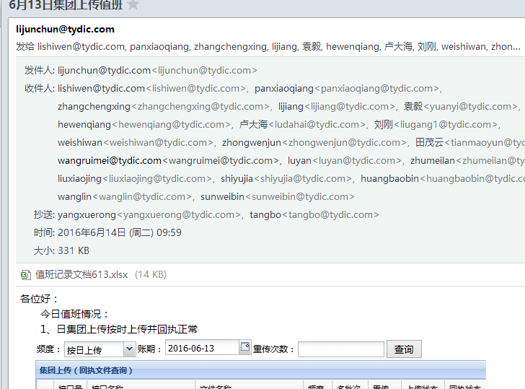 邮件模板：

常见问题-供支撑人
序号 | 场景说明 | 异常处理流程 | 备注
1 | 目标表被锁，无法对表做TRUNCATE、ALTER、INSERT操作 | 执行查看解锁语句select p.spid,a.serial#, c.object_name,b.session_id,b.oracle_username,b.os_user_name from v$process p,v$session a, v$locked_object b,all_objects c where p.addr=a.paddr and a.process=b.process and c.object_id=b.object_id and c.object_name like '%%';找到对应的session 做kill操作
2 | 用EMCD抽取接口，抽取过程中暂停，重新启动调度报错 | 到对应的数据库上执行UPDATE PU_META.ETL_INTER_RULE A SET LOAD_FLAG = 0 WHERE A.RULE_ID = {rule_id};（如：经分流程到经分数据库上执行、rule_id是流程的规则号）
3 | 对象不存在： | 重新启动报错节点及其关联节点
4 | 集团下发文件未到达导致的报错信息 | 如左图所示的报错信息一般是文件未到达，入库错误，根据调度后续流程依赖严重性确定处理方式：1如果该接口影响后续接口较多需要通知升级人，2：个别流程对整体流程影响不大，隔段时间重启即可，交班时提醒后续值班人员注意跟踪
5 | 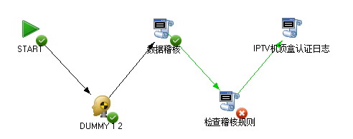 接口无数据稽核报错（稽核语句执行报错）： | 例如：select count(1)-sum(audit_result) from PU_CHECK.datacheck_intf_checklog where TIME_NO=20171130 and interface_id=100050 AND LATN_CODE = 0000; 执行结果正常是0，如果返回其他值属于不正常如：return_value= 2；，将该语句放到相应数据库（哪个数据库的稽核语句放到哪个数据库执行）执行查看：AUDIT_RESULT=0的记录（说明该项稽核有错误），并将具体的稽核语句（AUDIT_SQL字段内容）粘贴出来看具体原因 如左图所示：例如：SELECT COUNT(1) FROM VIEW_STB_LOG@DBLINK_IPTV where to_char(ONTIME, 'yyyymmdd') = '20171130'; select case when 1303359 > (0) then 1 else 0 end from dual 稽核语句返回结果为0 说明 该接口当天账期数据为0，标示接口数据未到达（SELECT COUNT(1) FROM VIEW_STB_LOG@DBLINK_IPTV where to_char(ONTIME, 'yyyymmdd') = '20171130'）这种情况过段时间重启调度即可。
6 | 上传集团集团规则报错查看处理 | 稽核报错，运行日志里面找到报错的的语句，粘贴到对应数据库（集团上传集团的流程在121库上，经分的在118,119库上，ODS在89库）上执行。把count(1)-sum(audit_result)改成*，找到AUDIT_RESULT=0的那条记录（说明该项稽核有错误），并将具体的稽核语句（AUDIT_SQL字段内容）粘贴出来看具体原因 如左图所示：SELECT COUNT(1) FROM (SELECT /*+parallel(A,6)*/ COUNT(1) AS CNT FROM TBAS.DAPD_PRD_PD_INST PARTITION(P20171129) A WHERE A.PRODUCT_NBR IN ('10', '55', '56', '57') and a.PD_INST_STATE_CD='100000' AND SUBSTR(A.OPEN_DATE,0,8)='20171129') A, (SELECT /*+parallel(A,6)*/ COUNT(1) AS CNT FROM TBAS.DAPD_PRD_PD_INST PARTITION(P20171128) A WHERE A.PRODUCT_NBR IN ('10', '55', '56', '57') and a.PD_INST_STATE_CD='100000' AND SUBSTR(A.OPEN_DATE,0,8)='20171128') B WHERE (A.CNT-B.CNT)/B.CNT < -0.5 OR (A.CNT-B.CNT)/B.CNT > 0.80;select case when 0 = (0) then 1 else 0 end from dual从执行语句中找到具体稽核不通过原因，另外还可以通过这一条的RULE_ID查看具体是接口的哪条稽核规则不过：select A.INTERFACE_ID,C.INTERFACE_NAME,A.RULE_ID,B.RULE_NAME,B.* from PU_CHECK.Datacheck_Jtsc_Interface_Rule A --接口规则关系表 LEFT JOIN PU_CHECK.Datacheck_Jtsc_Rule B ---规则信息表 ON A.RULE_ID = B.RULE_ID LEFT JOIN PU_CHECK.datacheck_jtsc_interface C --接口信息表 ON A.INTERFACE_ID = C.INTERFACE_ID WHERE A.INTERFACE_ID = 401 AND B.RULE_id = '411010052' ORDER BY A.INTERFACE_ID, A.RULE_ID 找出规则的解释，自己不确定如何处理再联系升级人查看，，如果需要直接放过稽核，直接把AUDIT_RESULT=0的那条的0改为1，再到ETL界面重稽核报错节点执行后续节点即可
7 | 集团拍照销售品维表入库报错： | 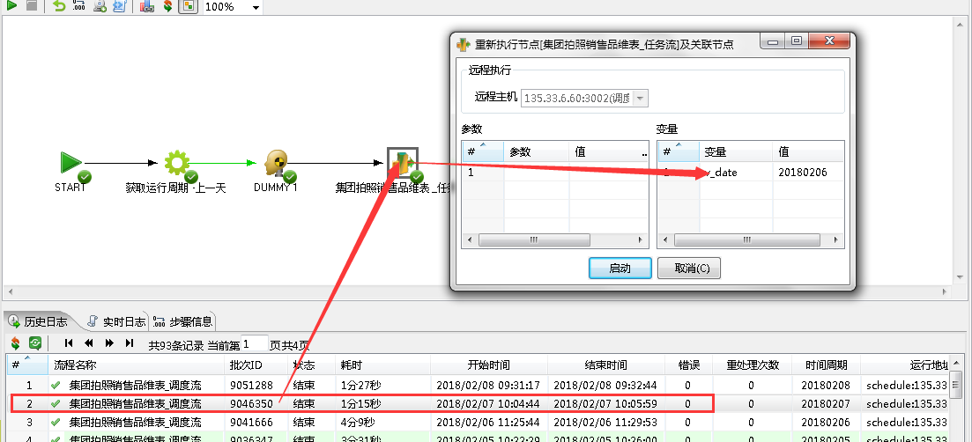 日上传集团里面有个集团拍照销售品维表_调度流，如果入库文件报错，没找到文件，说明集团当天没有下发文件，可以直接用上一天的数据代替，直接在ETL上调用上一天流程如下图所示：（一定要从任务流接口开始 右键 “重启节点及后续关联节点”执行上一天账期（比如2月7号账期调度报错，就调度2月6号账期数据即可））
8 | 上传集团可以放过的稽核规则说明： | 1.产品实例接口(核实数据正确，可以直接放过稽核)： a:稽核规则号：RULE_ID=411010045 全省固话新增用户数环比波数不能超过100% b:稽核规则号：RULE_ID=411010048 全省固话拆机用户数环比波数不能超过100% C:稽核规则号：RULE_ID=411010046 全省移动拆机用户数环比波数不能超过100% 2.销售品维表 (核实数据正确，可以直接放过稽核)： RULE_ID=401480030 销售品编码及销售品编码与集团统一销售品编码的对应关系与集团封存表的一致率>80%。） 3.终端出入库接口：参考下面终端出入库放过稽核说明
9 | 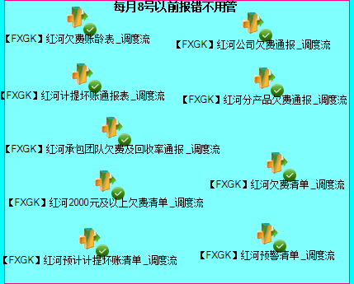 风险管控月初流程不调度说明： | 风险管控有一部分流程月初的2-7号不跑数据监控视图里面logtime为空，这部分流程不用管，点开流程上面有注释和说明。详看备注里面的流程。
10 | 上传终端出库调度流接口稽核错误说明： | 日上传集团终端出库信息，如果稽核报错，稽核规则：401080022 按本地网，当天增量正常出库终端不为0。 稽核按地州执行，假如某个地州稽核不过无新增出库终端，手动稽核全省数据，全省新增出库终端不为0则放过稽核，手工稽核语句：select sum(x) from ( SELECT /*+ parallel(x,4)*/ COUNT(*) x FROM TBAS.DAPD_EVT_TRMNL SUBPARTITION(P{DAY_NO}_{EDW_LATN_CODE}) x WHERE INOUT_TIME LIKE '{DAY_NO}%' AND INOUT_TYPE IN (1,2)，结果不为0，放过稽核报错
11 | 流程ETL调度跑不过，必须需要手工处理时，建议经分流程登录CTBI_NEW的2节点手工运行（117,119IP），不要直接登录双库地址，上传集团登录122节点运行
12 | 值班登录数据库用户密码说明：(经分，ODS ,风险管控，上传集团插叙数据均通过180的数据库链路进行访问)，后面不准谁在说没有用户名密码的情况
13 | 垮库信号量查询说明：（到风险管控库上执行或者通过180数据库链路 "@DL_NEWFX_WT" 访问） 1:执行语句查看垮库信号量 select * from pu_Meta.d_Etl_Signal_Outsys where signal_code=100703; 2：执行表中的垮库语句 SELECT * FROM ETLPLAT.ETL_JOB_SIGNAL_INST@DL_EDW_YN A WHERE A.ID_SIGNAL = '1404' AND A.DATE_CYCLE = '20171203' 3：根据ID_SIGNAL 查询出 SIGNAL_CODE 即为 上游系统信号量 SELECT * FROM ETLPLAT.ETL_JOB_SIGNAL@DL_EDW_YN A WHERE A.ID_SIGNAL = 1404
14 | 依赖信号量查询说明： | 依赖信号量查询说明： 1：根据日志中等待的信号量编码到后台表查询信号量对应的调度流名称 SELECT * FROM PU_META.ETL_PROGRAM_RULE WHERE RULE_ID=10010011, 10010011为等待的信号量编码 （到对应数据库上执行，经分,ODS系统流程统一在经分库上执行，上传集团流程在 121库上执行，风险管控流程到风险管控库上(59库)执行) 2：根据流程名再到对应的ETL界面（含监控界面和设计界面）根据流程名称搜索到相应的流程，即可查询该流程的运行状况，如果根据流程名称搜索不到该流程，原因1可能是ETL界面上配置流程名跟后台表流程名不一致，可以进一步根据 select * from etlplat.ETL_JOB_PXQ_RULE_VIEW where RULE_ID=10010011, 10010011为等待的信号量编码（180库执行），根据表中的流程名查找；原因2该信号量可能是垮库信号量，需要根据查询垮库信号量方法查找

